Prueba E2E - DemoBlaze - DB001
PROJECT NAME |  |  |  |  |  | EXERCISE 1 - Demoblaze Web Page |  |  |  |  |  |  |  | DEVSU
MODULE NAME |  |  |  |  |  | Prueba E2E Flujo Carrito Página Demoblaze (DB)
CREATED BY |  |  |  |  |  | José Salgado
CREATED DATE |  |  |  |  |  | 2023-02-19
TESTING TOOL |  |  |  |  |  | The tests were done using Google Chrome web browser (Version 105.0.5195.127 (Oficial build) (64 bits)), using Cypress Automation Tool version 12.6.0
TEST CASES |  |  |  |  |  |  |  |  |  |  | QA ENVIRONMENT

QA Status Result | Requirement Description | Functionality Description | Test Scenario Description | Test Scenario Code | Test Case Description | Test Case Code | Test Case Input Specifications | Test Case Output Specifications | Test Steps | Inter-Case Dependencies | Release | Execution Date (mm/dd/yyyy) | Approved / Status (Y/N) | Retest Count | Test Case Observations | Priority | Category | Ticket Number QA | Defect Code | Evidence Image
2 | DB001:Realizar una prueba funcional automatizada (Prueba E2E) de un flujo de compra en la página https://www.demoblaze.com/ | DB001_D001: Flujo de Compra de Productos | DB001_D001_TS001: Verificar que el flujo completo de compra de los productos funciona de manera adecuada | DB001_D001_TS001 | DB001_D001_TS001_TC001: Verificar que se realiza exitosamente la compra de productos mediante la revisión completa del flujo | DB001_D001_TS001_TC001 | Summary: Comprobar que los productos seleccionados se colocan en el carrito y posteriormente permiten ser comprados sin ningun inconveniente Input Values: Not required | Expected Result: Los productos seleccionados se colocan en el carrito y se los puede comprar sin ningun inconveniente Actual Result: Los productos seleccionados se colocan en el carrito y se los puede comprar sin ningun inconveniente | 1. Ingresar a la página demoblaze.com 2. Agregar dos productos al carrito 3. Visualizar el carrito 4. Completar el formulario de compra 5. Finalizar la compra |  | 1.0-20230219.1200-QA | 2/19/2023 | Y |  |  |  |  |  |  | 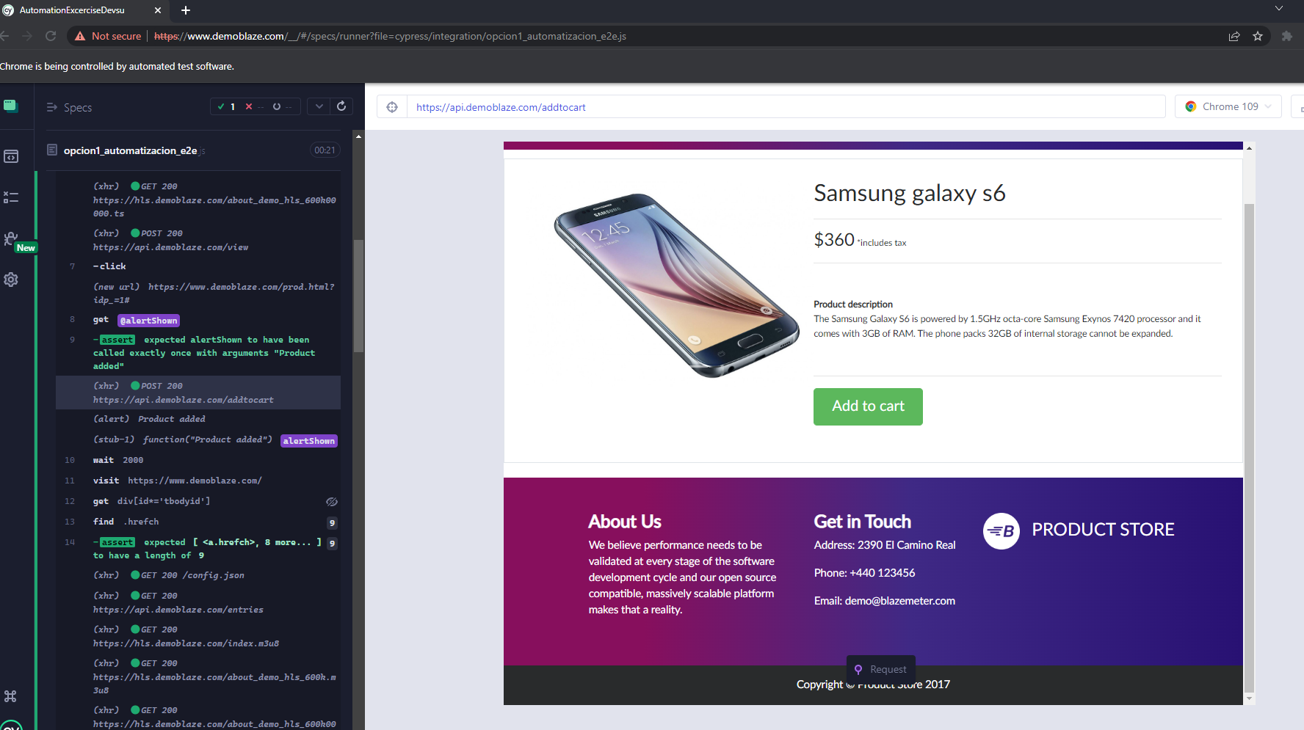 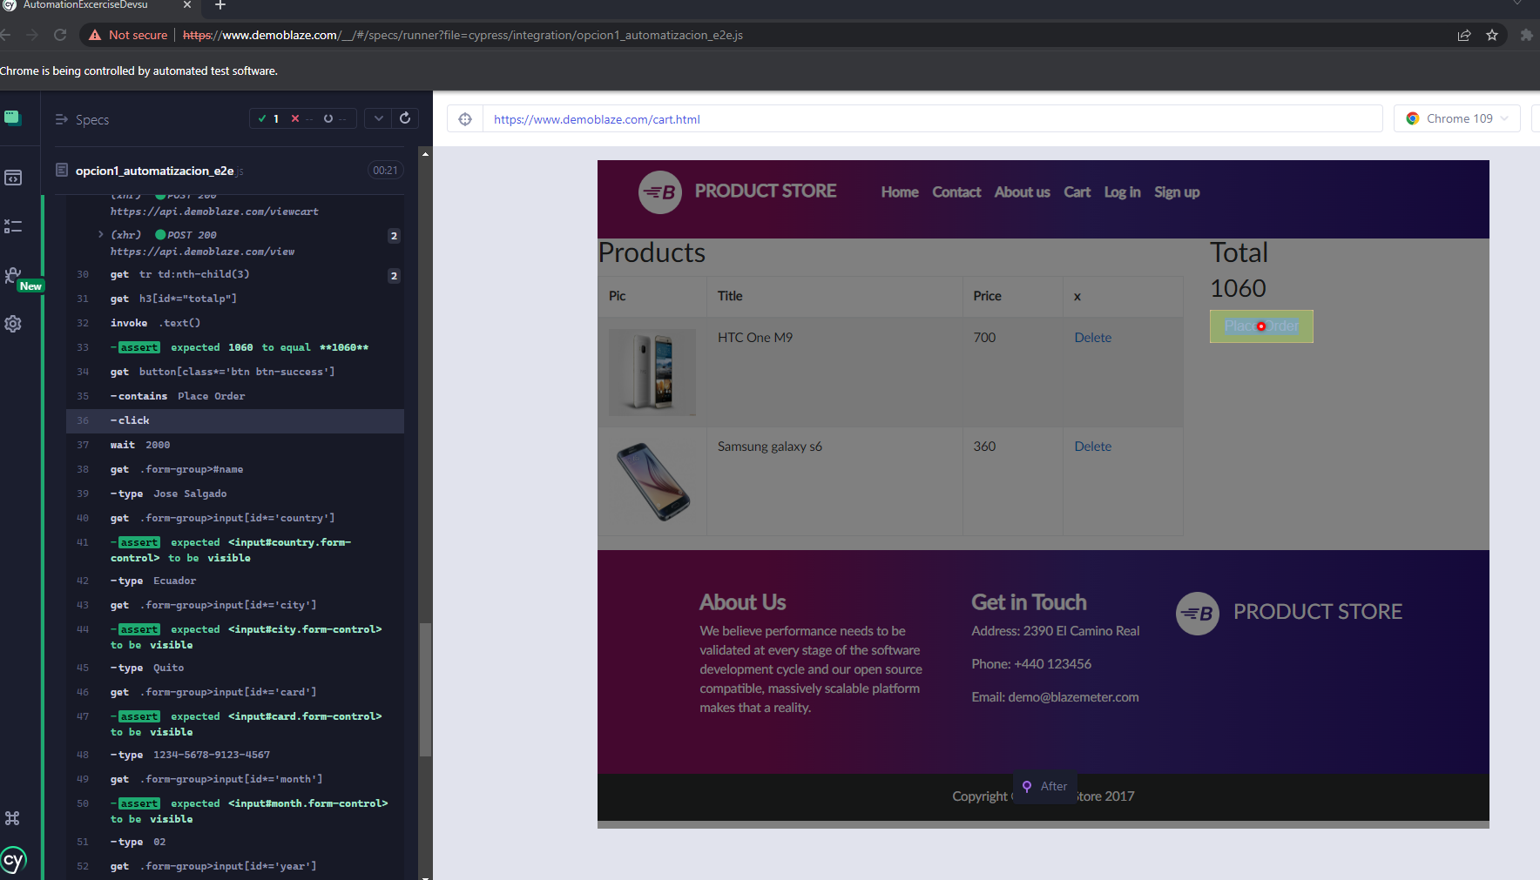 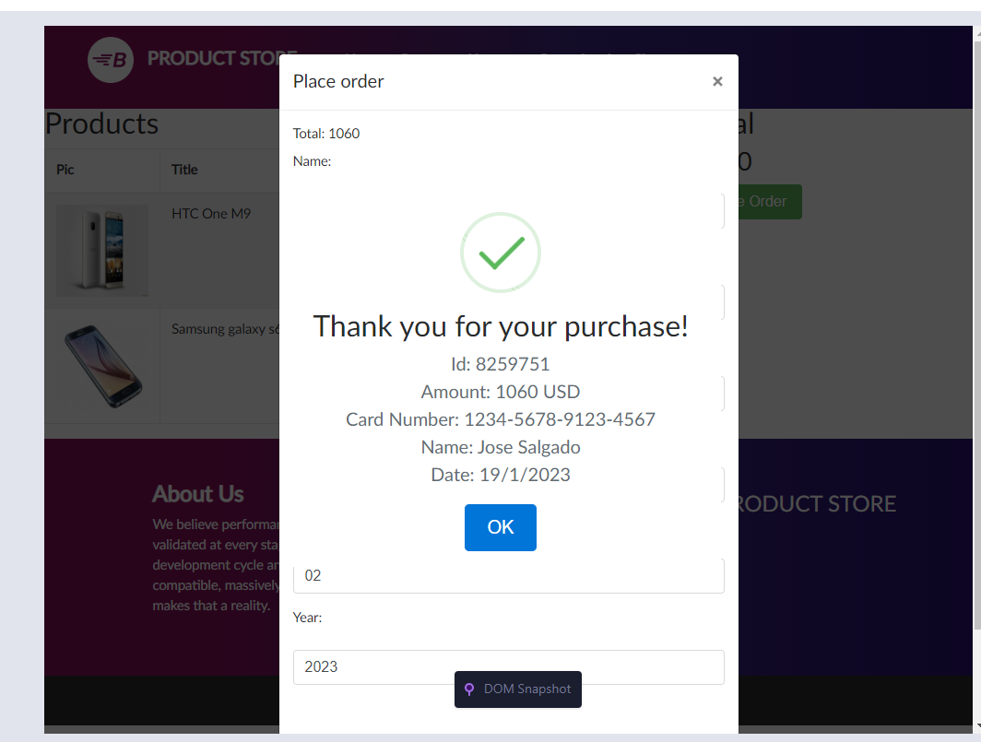
2 | DB001:Realizar una prueba funcional automatizada (Prueba E2E) de un flujo de compra en la página https://www.demoblaze.com/ | DB001_D001: Flujo de Compra de Productos | DB001_D001_TS001: Verificar que el flujo completo de compra de los productos funciona de manera adecuada | DB001_D001_TS002 | DB001_D001_TS001_TC002: Verificar que la suma de valores del carrito en su respectiva tabla coinciden con el valor total esperado | DB001_D001_TS001_TC002 | Summary: Comprobar que los valores de los productos que ya se encuentran en el carrito se suman de manera adecuada en base al total esperado Input Values: Not required | Expected Result: La suma de los valores de la tabla del carrito coinciden con el valor total esperado Actual Result: La suma de los valores de la tabla del carrito coinciden con el valor total esperado | 1. Ingresar a la página demoblaze.com 2. Agregar más de un producto al carrito 3. Verificar que los valores de las filas correspondientes a la columna Price de la tabla del carrito de compras coincidan con el valor total esperado de la celda "Total" |  | 1.0-20230219.1200-QA | 2/19/2023 | Y |  |  |  |  |  |  | 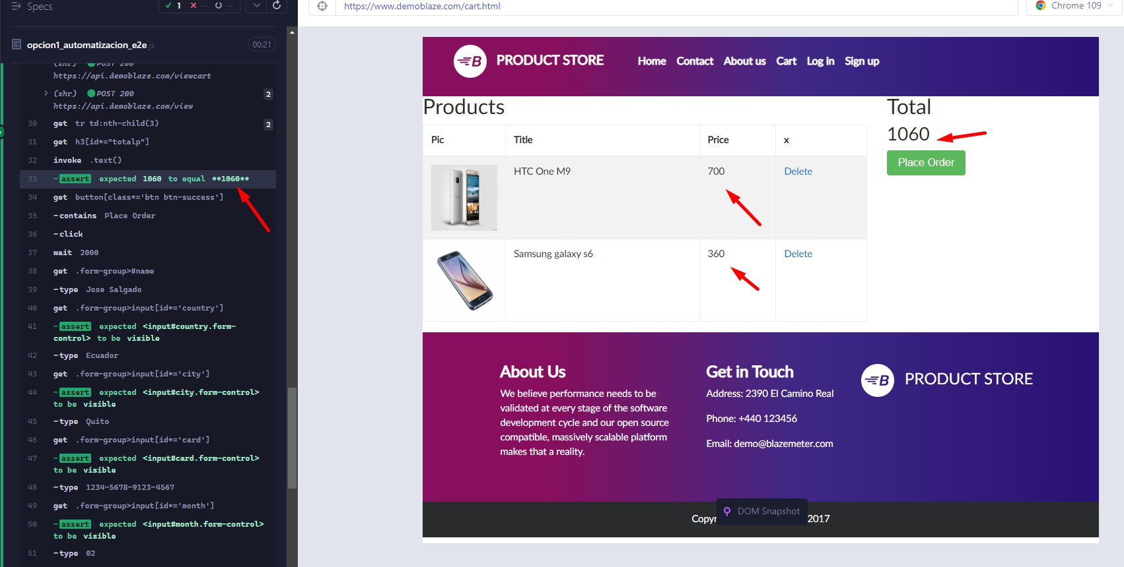
2 | DB001:Realizar una prueba funcional automatizada (Prueba E2E) de un flujo de compra en la página https://www.demoblaze.com/ | DB001_D001: Flujo de Compra de Productos | DB001_D001_TS001: Verificar que el flujo completo de compra de los productos funciona de manera adecuada | DB001_D001_TS003 | DB001_D001_TS001_TC003: Verificar mensaje de "Thank you for your purchase!" se presenta de manera adecuada al completar la compra del/los productos que se encuentran en el carrito | DB001_D001_TS001_TC003 | Summary: Comprobar que el mensaje de compra se muestra de manera esperada al finalizar la misma después de presionar el botón OK Input Values: Not required | Expected Result: Se presenta el mensaje "Thank you for your purchase" al finalizar la compra Actual Result: Se presenta el mensaje "Thank you for your purchase" al finalizar la compra | 1. Ingresar a la página demoblaze.com 2. Agregar más de un producto al carrito 3. Visualizar el carrito 4. Completar el formulario de compra 5. Finalizar la compra 6. Comprobar que el mensaje que se muestra en la ventana emergente confirme la compra realizada de forma exitosa, mensaje esperado: "Thank you for your purchase |  | 1.0-20230219.1200-QA | 2/19/2023 | Y |  |  |  |  |  |  | 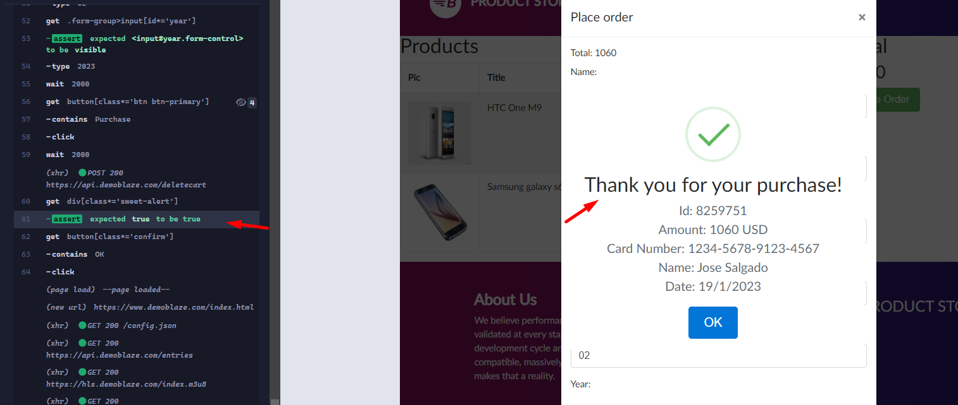
0
0
0
0
0
0
0
0
0

Prueba API - Pet Swagger- PS
PROJECT NAME |  |  |  |  |  | EXERCISE 1 - Petstore Swagger.io Web Page |  |  |  |  |  |  |  | DEVSU
MODULE NAME |  |  |  |  |  | Prueba API Flujo PetStore Swagger.io Webpage (PS)
CREATED BY |  |  |  |  |  | José Salgado
CREATED DATE |  |  |  |  |  | 2023-02-19
TESTING TOOL |  |  |  |  |  | The tests were done using Google Chrome web browser (Version 105.0.5195.127 (Oficial build) (64 bits)), using Cypress Automation Tool version 12.6.0
TEST CASES |  |  |  |  |  |  |  |  |  |  | QA ENVIRONMENT

QA Status Result | Requirement Description | Functionality Description | Test Scenario Description | Test Scenario Code | Test Case Description | Test Case Code | Test Case Input Specifications | Test Case Output Specifications | Test Steps | Inter-Case Dependencies | Release | Execution Date (mm/dd/yyyy) | Approved / Status (Y/N) | Retest Count | Test Case Observations | Priority | Category | Ticket Number QA | Defect Code | Evidence Image
2 | PS001: Utilizando un software para pruebas de servicios REST realizar las siguientes pruebas, identificando las entradas, capturando las salidas, test, variables, etc, en cada uno de los siguientes casos: 2 GET, 1 POST y 1 PUT, de la página https://petstore.swagger.io/ proporciona la documentación sobre apis de una “PetStore” | PS001_D001: APIS de prueba de página de servicios "PetStore" | PS001_D001_TS001: Verificar que las apis de la página de servicios "PetStore" funcionen para los siguientes casos: 2 GET, 1 POST y 1 PUT | PS001_D001_TS001 | PS001_D001_TS001_TC001: Añadir una mascota a la tienda (POST) | PS001_D001_TS001_TC001 | Summary: Comprobar que se añada la mascota ingresada en el archivo json de forma exitosa Input Values: Not required | Expected Result: Observamos que la mascota nueva se agrega en el archivo JSON en el log del navegador y la respuesta del api POST es 200 Actual Result: Observamos que la mascota nueva se agrega en el archivo JSON en el log del navegador y la respuesta del api POST es 200 | 1. Ingresamos a la página petstore.swagger.io 2. En base a lo obtenido en la anterior página descargamos y utilizamos el archivo .json que se lo descarga de esta página para poder hacer pruebas de las apis declaradas como se especifica en los endpoints del paso 1 3. Usamos el enpoint para añadir una mascota a la tienda |  | 1.0-20230219.1200-QA | 2/19/2023 | Y |  |  |  |  |  |  | 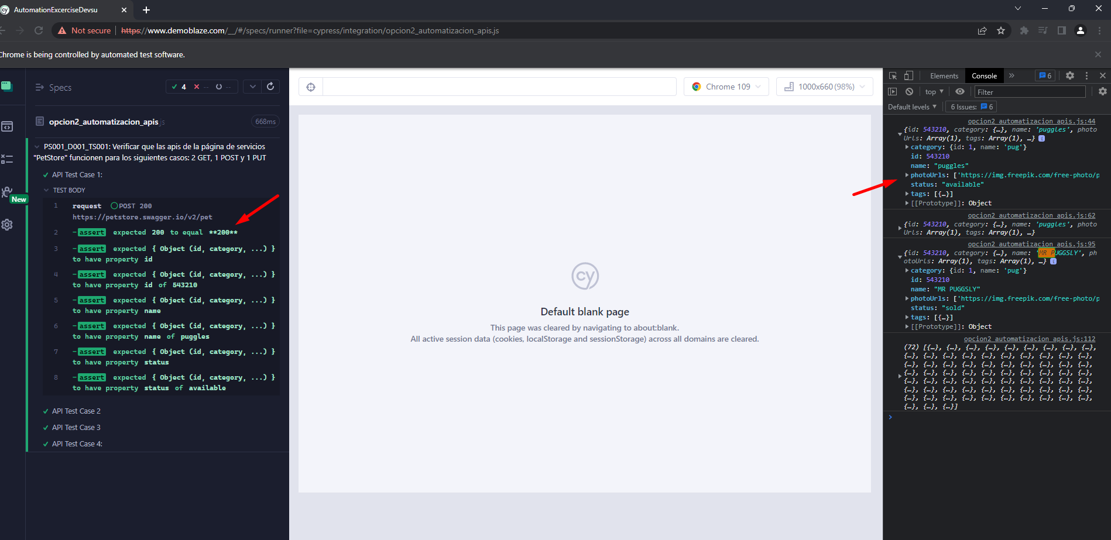
2 | PS001: Utilizando un software para pruebas de servicios REST realizar las siguientes pruebas, identificando las entradas, capturando las salidas, test, variables, etc, en cada uno de los siguientes casos: 2 GET, 1 POST y 1 PUT, de la página https://petstore.swagger.io/ proporciona la documentación sobre apis de una “PetStore” | PS001_D001: APIS de prueba de página de servicios "PetStore" | PS001_D001_TS001: Verificar que las apis de la página de servicios "PetStore" funcionen para los siguientes casos: 2 GET, 1 POST y 1 PUT | PS001_D001_TS001 | PS001_D001_TS001_TC002: Consultar la mascota ingresada previamente (Búsqueda por ID)(GET) | PS001_D001_TS001_TC002 | Summary: Comprobar que se recupere la mascota previamente ingresada por ID del archivo json de forma exitosa Input Values: Not required | Expected Result: Observamos que se recuperó la mascota que se agregó anteriormente del archivo JSON en el log del navegador y la respuesta del api GET es 200 Actual Result: Observamos que se recuperó la mascota que se agregó anteriormente del archivo JSON en el log del navegador y la respuesta del api GET es 200 | 1.Seguimos los pasos mencionados en la inter-case depencies especificada en dicha columna de esta misma fila para poder reutilizar los resultados anteriores 2. Consultamos la mascota ingresada previamente (Búsqueda por ID) usando el enpoint de la página principal de swagger | PS001_D001_TS001_TC001 | 1.0-20230219.1200-QA | 2/19/2023 | Y |  |  |  |  |  |  | 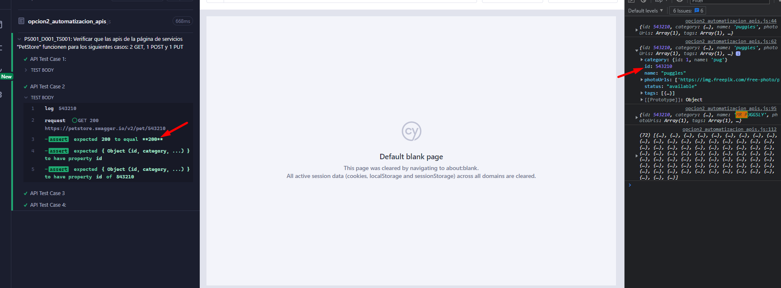
2 | PS001: Utilizando un software para pruebas de servicios REST realizar las siguientes pruebas, identificando las entradas, capturando las salidas, test, variables, etc, en cada uno de los siguientes casos: 2 GET, 1 POST y 1 PUT, de la página https://petstore.swagger.io/ proporciona la documentación sobre apis de una “PetStore” | PS001_D001: APIS de prueba de página de servicios "PetStore" | PS001_D001_TS001: Verificar que las apis de la página de servicios "PetStore" funcionen para los siguientes casos: 2 GET, 1 POST y 1 PUT | PS001_D001_TS001 | PS001_D001_TS001_TC003: Actualizar el nombre de la mascota y el estatus de la mascota a "sold"(PUT) | PS001_D001_TS001_TC003 | Summary: Comprobar que se modifique la mascota previamente ingresada en el archivo json de forma exitosa, tanto nombre como status Input Values: Not required | Expected Result: Observamos que se modificó la mascota que se agregó anteriormente en el archivo JSON en el log del navegador y la respuesta del api PUT es 200 Actual Result: Observamos que se modificó la mascota que se agregó anteriormente en el archivo JSON en el log del navegador y la respuesta del api PUT es 200 | 1.Seguimos los pasos mencionados en la inter-case depencies especificada en dicha columna de esta misma fila para poder reutilizar los resultados anteriores 2. Actualizamos el nombre de la mascota el estatus de la mascota a "sold" usando el enpoint de la página principal de swagger | PS001_D001_TS001_TC002 | 1.0-20230219.1200-QA | 2/19/2023 | Y |  |  |  |  |  |  | 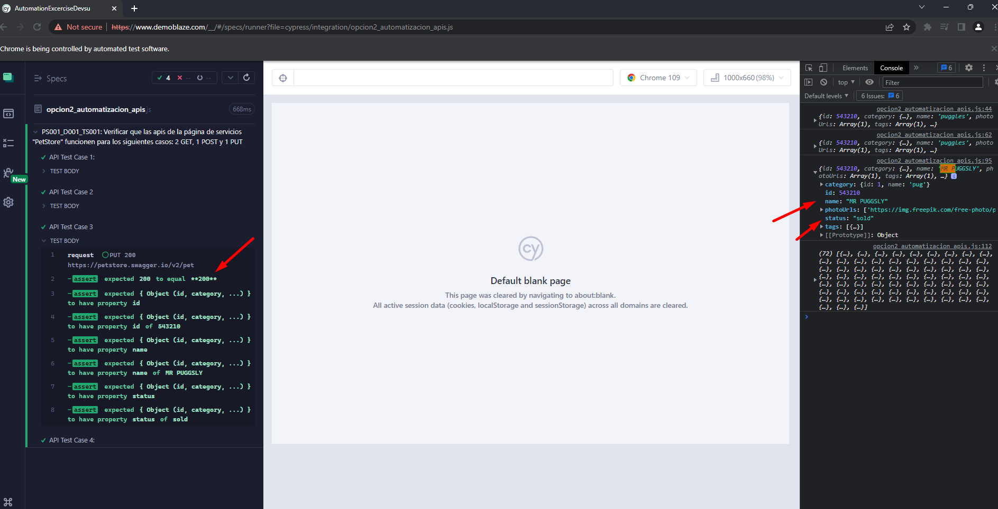
2 | PS001: Utilizando un software para pruebas de servicios REST realizar las siguientes pruebas, identificando las entradas, capturando las salidas, test, variables, etc, en cada uno de los siguientes casos: 2 GET, 1 POST y 1 PUT, de la página https://petstore.swagger.io/ proporciona la documentación sobre apis de una “PetStore” | PS001_D001: APIS de prueba de página de servicios "PetStore" | PS001_D001_TS001: Verificar que las apis de la página de servicios "PetStore" funcionen para los siguientes casos: 2 GET, 1 POST y 1 PUT | PS001_D001_TS001 | PS001_D001_TS001_TC004: Consultar la mascota modificada por estatus "sold"(GET) | PS001_D001_TS001_TC004 | Summary: Comprobar que se recupere la mascota previamente modificada del archivo json de forma exitosa mediante el estatus previamente modificado a sold Input Values: Not required | Expected Result: Observamos que se recuperó la mascota que se modificó anteriormente del archivo JSON en el log del navegador y la respuesta del api GET es 200 Actual Result: Observamos que se recuperó la mascota que se modificó anteriormente del archivo JSON en el log del navegador y la respuesta del api GET es 200 | 1.Seguimos los pasos mencionados en la inter-case depencies especificada en dicha columna de esta misma fila para poder reutilizar los resultados anteriores 2. Consultamos la mascota modificada por estatus (búsqueda por estatus) usando el enpoint de la página principal de swagger | PS001_D001_TS001_TC003 | 1.0-20230219.1200-QA | 2/19/2023 | Y |  |  |  |  |  |  | 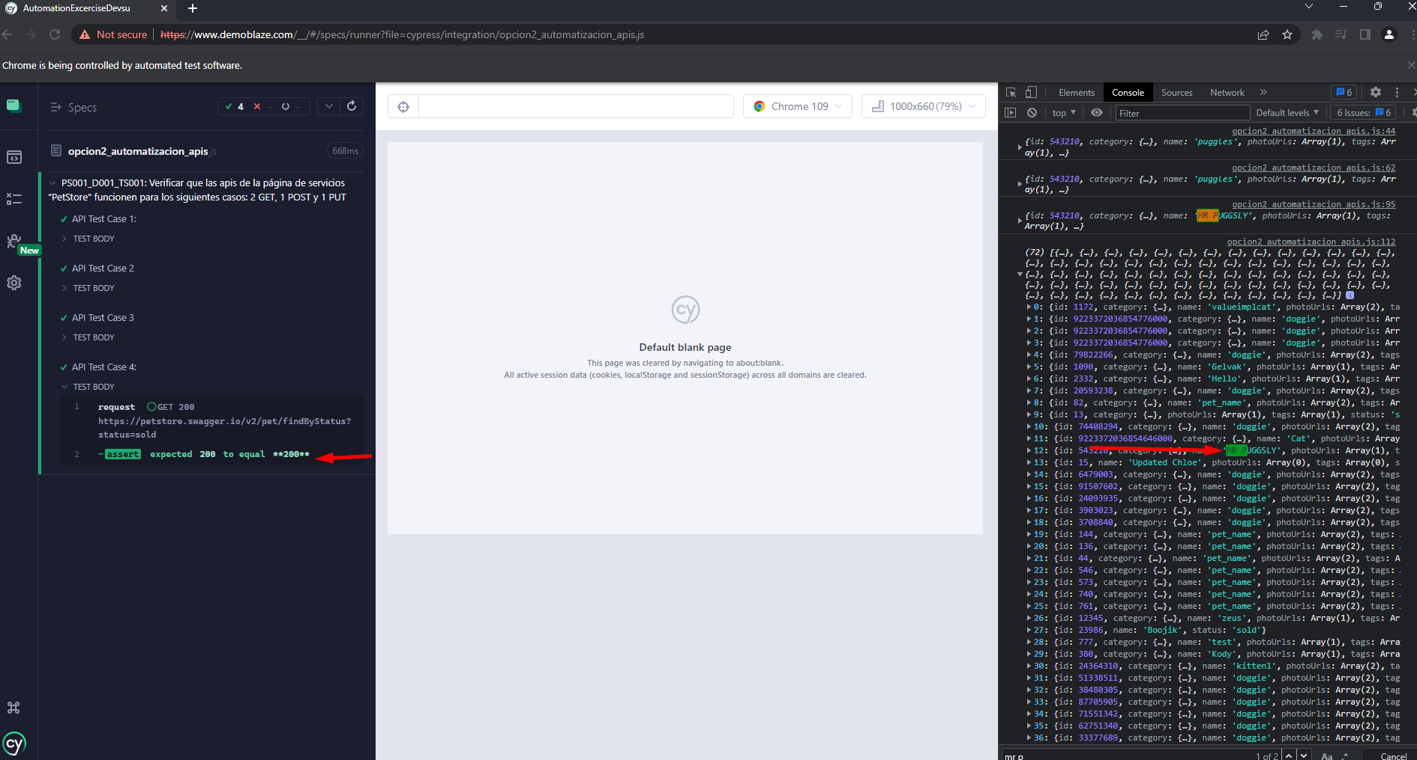
0
0
0
0
0
0
0
0

